覚え方のコツとか
初手 I ミノ１段目 |  |  |  |  | 全部寝かせ |  |  | I I LO | 初手Iミノ3段目 | LSIO

 |  |  | Hold |  |  | Hold |  | やってたら突然見えるようになってきます。 | 難易度は高いです。 | 難易度は非常に高いうえに、このパターンパーフェクトクリアが可能なツモは12通り。
 | 1 |  |  |  |  |  |  | ほんとです | 気合で覚えましょう。コツはないです。 | このツモでしかパーフェクトクリアできないツモは1通りです。

 |  |  |  |  |  |  |  |  | このパターンを覚えなくても81.5%の確率でパーフェクトクリアが取れるので、 | 覚える優先順位としてはかなり低いですね。
 |  |  |  |  |  |  |  |  | ここまでのパターンをしっかり身に着けてから挑戦しましょう。 | 興味のある方のみでよいかと

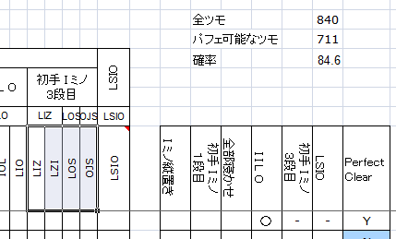

 | 2

 | 3-1 |  |  | 3-2

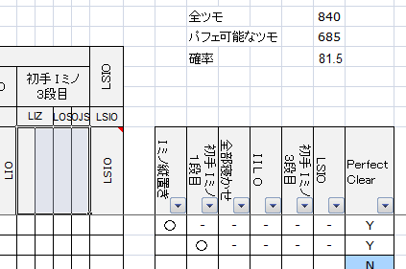
 |  |  |  |  |  |  | 2段ずつ消していきましょう

 |  | 3-1, 3-2のようにTミノかSミノが右上に来ると思っておけば覚えやすいと思います。

